Лист1
$$n_{x_{i}}$$
Y X ……… | 1 | 3 | 5 | 7 | 9
20 | 0 | 12 | 8 | 0 | 0 | 20
30 | 2 | 10 | 0 | 0 | 0 | 12
40 | 0 | 6 | 10 | 9 | 10 | 35
$$n_{y_{i}}$$
50 | 0 | 0 | 2 | 8 | 12 | 22
 | 2 | 28 | 20 | 17 | 22 | 89

1. Групповые средние Y по X
X |  | 20 | 30 | 40 | 50
Значение |  | 3.800 | 2.667 | 6.314 | 7.909

2. График
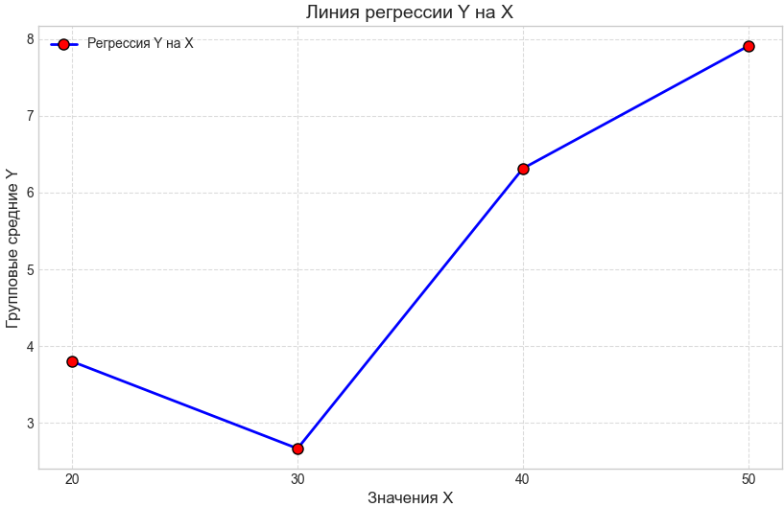

$$x_{i}∗n_{x_{i}}$$
3. Генеральное среднее
X |  | 20 | 30 | 40 | 50
 |  | 400 | 360 | 1400 | 1100 | 36.629

$$y_{i}∗n_{y_{i}}$$
Y |  | 1 | 3 | 5 | 7 | 9
 |  | 2 | 84 | 100 | 119 | 198 | 5.652

$$a_{xy}$$
$$\overline{x}$$
$$\overline{y}$$
$$\overline{x^{2}}$$
$$\overline{y^{2}}$$
$$σ_{x}$$
$$σ_{y}$$
$$\overline{xy}$$
$$r_{в}$$
$$b_{xy}$$
4. Регрессия |  |  | Метрика
 |  |  | Значение | 36.629 | 5.652 | 1458.427 | 37.854 | 10.804 | 2.432 | 224.944 | 0.682 | 0.154 | 0.026
$$a_{yx}$$
$$b_{yx}$$
 |  |  |  |  |  |  |  |  |  |  |  | 3.032 | 19.493

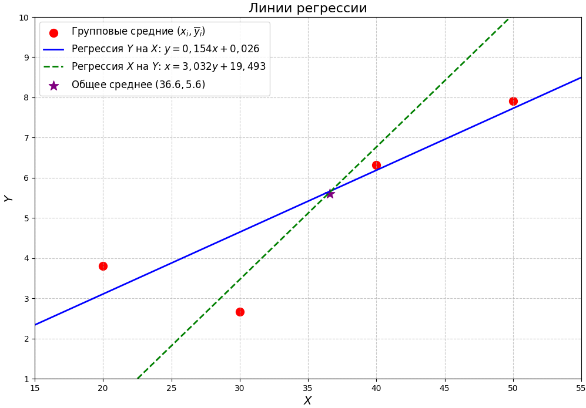
y=0,154x+0,026
x=3,032y+19,493

5. Прогноз
X | Y
35 | 5.416

$$R^{2}$$
6. Теснота связи
r | 0.682 | умеренная положительная линейная связь
 | 0.466 | 46.5% изменчивости Y объясняется изменением X

7.Оценка существенности коэффициента корреляции
t | 8.708
t крит. | 1.98
t > t крит => H0 отвергается. Коэф. корреляции статистически значим

$$\overline{x}$$
8. Доверительные интервалы
xi | 20 | 30 | 40 | 50 | Сумм
(xi- )^2 | 276.523641 | 43.943641 | 11.363641 | 178.783641 | 510.614564
yxi | 3.106 | 4.646 | 6.186 | 7.726
(yxi - yi)^2 | 0.481636 | 4.186116 | 0.012996 | 0.030276 | 4.711024

s^2 | 0.054149701149
s | 0.23270088343
sy | 0.024666244311
Интервал: | Низ | Верх
 | 5.6028462295 | 5.700524557

отклонение a | 0.19018499511
 | -0.037 | <a< | 0.344
отклонение b | 75.614926295
 | -75.589 | <b< | 75.641

Лист2
X | Y | Частота | X | Y
20 | 3 | 12 | 20 | 3
20 | 5 | 8 | 20 | 3
30 | 1 | 2 | 20 | 3
30 | 3 | 10 | 20 | 3
40 | 3 | 6 | 20 | 3
40 | 5 | 10 | 20 | 3
40 | 7 | 9 | 20 | 3
40 | 9 | 10 | 20 | 3
50 | 5 | 2 | 20 | 3
50 | 7 | 8 | 20 | 3
50 | 9 | 12 | 20 | 3
 |  |  | 20 | 3
 |  |  | 20 | 5
 |  |  | 20 | 5
$$n_{x_{i}}$$
 |  |  | 20 | 5 | Y X ……… | 1 | 3 | 5 | 7 | 9
 |  |  | 20 | 5 | 20 | 0 | 12 | 8 | 0 | 0 | 20
 |  |  | 20 | 5 | 30 | 2 | 10 | 0 | 0 | 0 | 12
 |  |  | 20 | 5 | 40 | 0 | 6 | 10 | 9 | 10 | 35
$$n_{y_{i}}$$
 |  |  | 20 | 5 | 50 | 0 | 0 | 2 | 8 | 12 | 22
 |  |  | 20 | 5 |  | 2 | 28 | 20 | 17 | 22 | 89
 |  |  | 30 | 1
 |  |  | 30 | 1
 |  |  | 30 | 3
 |  |  | 30 | 3
 |  |  | 30 | 3
 |  |  | 30 | 3
 |  |  | 30 | 3
 |  |  | 30 | 3
 |  |  | 30 | 3
 |  |  | 30 | 3
 |  |  | 30 | 3
 |  |  | 30 | 3
 |  |  | 40 | 3
 |  |  | 40 | 3
 |  |  | 40 | 3
 |  |  | 40 | 3
 |  |  | 40 | 3
 |  |  | 40 | 3
 |  |  | 40 | 5
 |  |  | 40 | 5
 |  |  | 40 | 5
 |  |  | 40 | 5
 |  |  | 40 | 5
 |  |  | 40 | 5
 |  |  | 40 | 5
 |  |  | 40 | 5
 |  |  | 40 | 5
 |  |  | 40 | 5
 |  |  | 40 | 7
 |  |  | 40 | 7
 |  |  | 40 | 7
 |  |  | 40 | 7
 |  |  | 40 | 7
 |  |  | 40 | 7
 |  |  | 40 | 7
 |  |  | 40 | 7
 |  |  | 40 | 7
 |  |  | 40 | 9
 |  |  | 40 | 9
 |  |  | 40 | 9
 |  |  | 40 | 9
 |  |  | 40 | 9
 |  |  | 40 | 9
 |  |  | 40 | 9
 |  |  | 40 | 9
 |  |  | 40 | 9
 |  |  | 40 | 9
 |  |  | 50 | 5
 |  |  | 50 | 5
 |  |  | 50 | 7
 |  |  | 50 | 7
 |  |  | 50 | 7
 |  |  | 50 | 7
 |  |  | 50 | 7
 |  |  | 50 | 7
 |  |  | 50 | 7
 |  |  | 50 | 7
 |  |  | 50 | 9
 |  |  | 50 | 9
 |  |  | 50 | 9
 |  |  | 50 | 9
 |  |  | 50 | 9
 |  |  | 50 | 9
 |  |  | 50 | 9
 |  |  | 50 | 9
 |  |  | 50 | 9
 |  |  | 50 | 9
 |  |  | 50 | 9
 |  |  | 50 | 9

